SEG VIDA
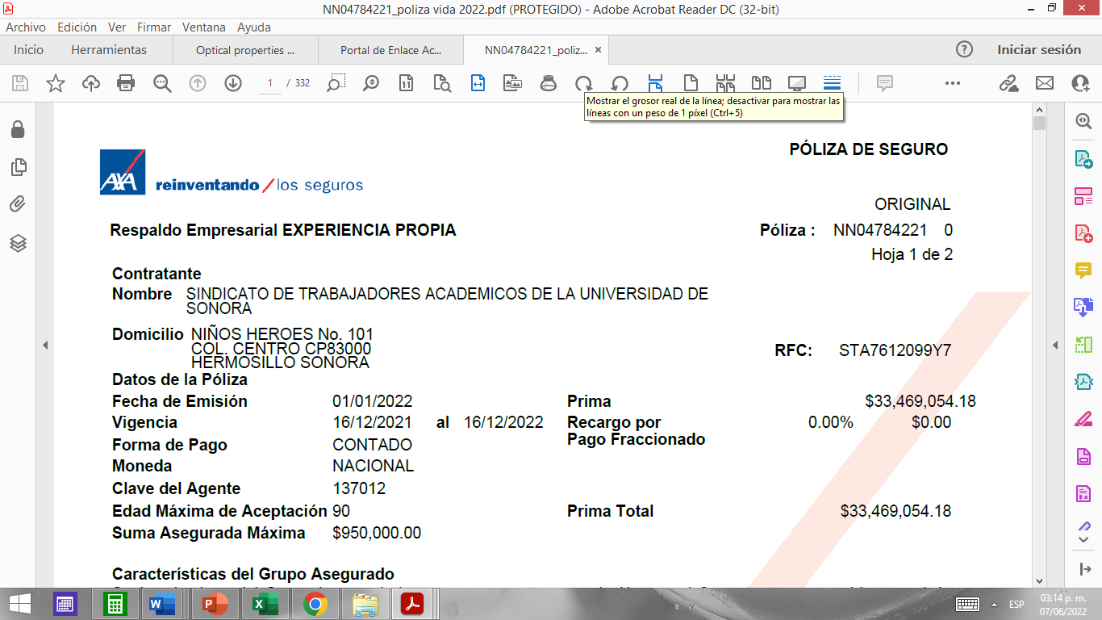
SEGURO DE VIDA 2022
PRIMA TOTAL | 33,469,054.18
TOTAL AFILIADOS | 2217

PAGO UNISON | 23,428,337.93
PAGO ACADÉMICOS | 10,040,716.25
PAGO INDIVIDUAL | 4,528.97
DESCUENTO MENSUAL | 377.41
DESCUENTO QUINCENAL | 188.71

